Sheet1
中山大学附属第一医院广西医院急诊科单人位输液椅需求报价表
序号 | 名称 | 规格（mm） | 参考图片 | 数量 | 单位 | 控制单价（元） | 控制合价（元） | 单价（元） | 合价（元） | 材质
1 | 单人位 输液椅 | 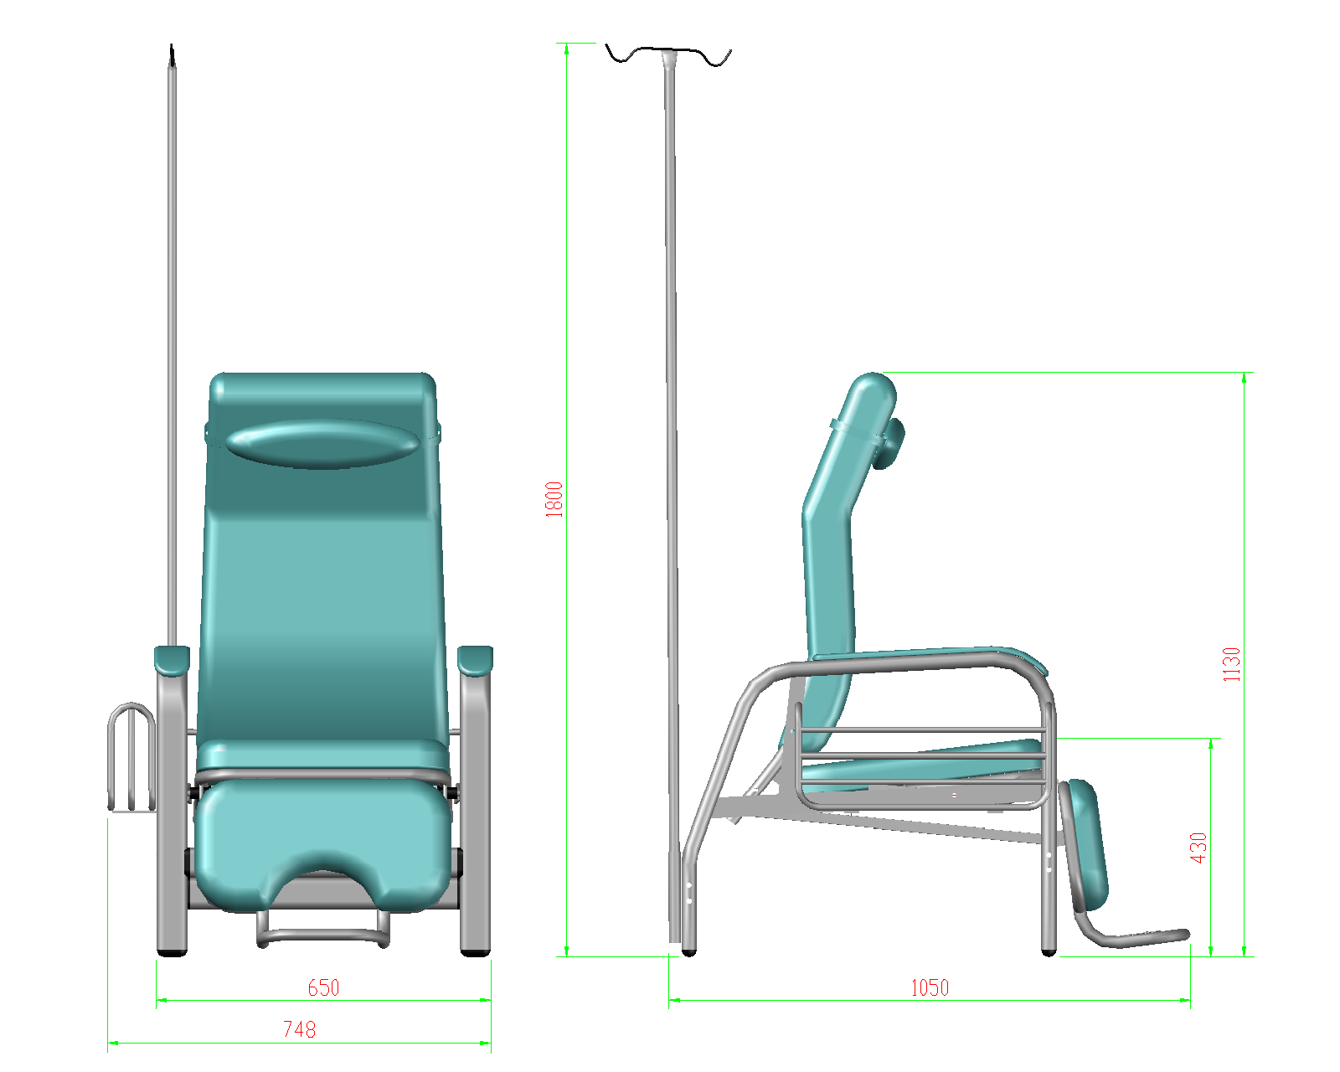 约748*1050*1130 | 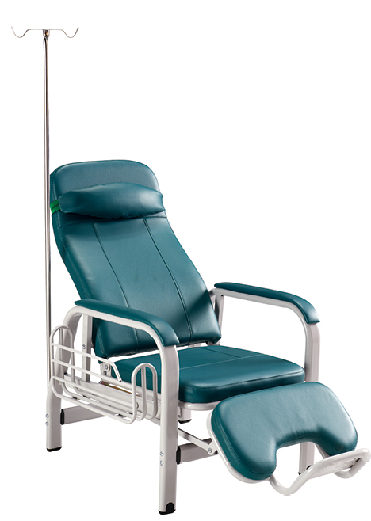 | 50 | 张 | 1100 | 55000 |  |  | 1、脚架：主管采用约60*30*1.0mm平椭圆管抽芯弯曲，与背、座连接铰链孔焊有管套，分左右，表面喷涂处理。 2、支撑管：约20*10*1.0mm扁管两端开孔，焊管套，表面喷涂处理。 3、脚踏：架子采用约φ25*1.0mm冷轧管经弯曲、焊接喷涂后用2个管套作为铰链与座架连为一体；垫采用约9mm厚多层实木板、约50mm厚高密度海绵和优质西皮订制而成。 4、连接横档：约60*30*1.0mm平椭圆管两端焊上带螺牙芯片，表面喷涂处理。 5、扶手垫：采用约9mm厚多层实木板、约15mm厚海绵和优质西皮订制而成。 6、座垫：采用约9mm厚多层实木板、约50mm厚海绵和优质西皮订制而成 7、带枕背垫：芯架边管采用约φ25*1.0mm冷轧管弯制；背垫外套用优质西皮订制、内藏约50mm厚海绵；枕头软垫通过橡筋带套在背垫上，可调到合适位置。 8、输液杆：采用约φ19*0.8mm不锈钢管、φ6mm钩型圆钢焊接抛光，表面除油除污。
备注： 1.工艺要求： （1）产品焊接处应无夹渣，气孔，焊瘤，焊丝头，咬边，飞溅，焊接处表面波纹应均匀，焊接处应无脱焊，虚焊，焊穿，错位，不应有划痕； （2）喷涂处应无脱层，无裂缝，无颗粒，无锈蚀，无掉色，色泽应光混均匀，色泽一致，不应有流挂，疙瘩，皱皮和飞漆等缺陷，喷涂表面不应有划痕； 2.报价包括各种税金、运输费、搬运费、材料费、人工费、安装费等一切费用； 3.现场响应时，须提供甲醛检测报告、防火检测报告、材料成分（如木材板材）等相关检测报告； 4.现场响应时，须提供钢材、板材、皮质以及海绵等样品。

